内容
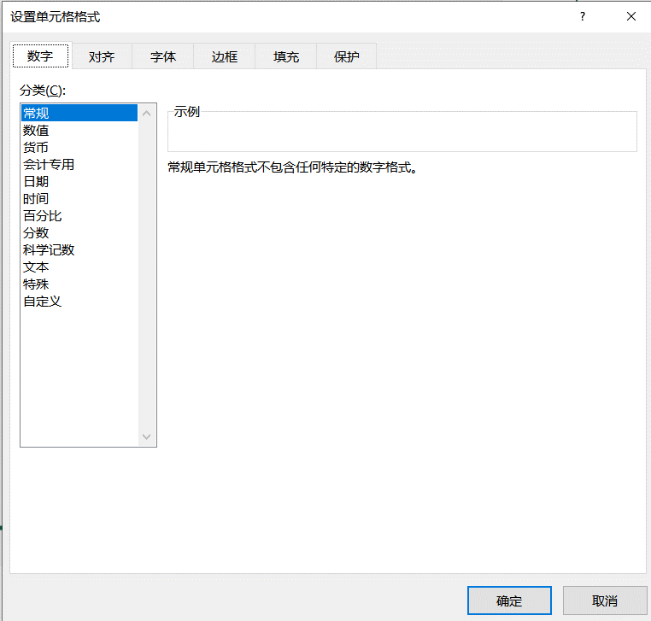
单元格格式
1
 | 打开单元格格式窗口的三种方式
2
 | 单元格格式 -- 字体 | 4000 | Ca2+CO32-=CaCO3↓
3
 | 单元格格式 -- 对齐 | 跨列居中
4
 | 单元格格式 -- 边框 | 先选择颜色,再选择样式
5
 | 单元格格式 -- 填充 | 颜色RGB
6
 | 单元格格式 -- 保护 | 保护和破解工作簿
7
 | 单元格格式 -- 数字 | 自定义格式

占位符
自定义格式-占位符
1
 | 数字占位符
 | 0 | 值为整数：如果单元格的内容的位数大于占位符位数，则显示实际数字，如果小于占位符的数量，则用无意义的0补足，一个0占一位；
 |  | 值为小数：小数位数多于0的数量，自动四舍五入至0的数位，小数位数小于0的数量，补上0占位

 |  | 原数据 | 000000 | 00-0000 |  | 原数据 | 0.00
 |  | 4 | 4 | 4 |  | 4.12 | 4.12
 |  | 873 | 873 | 873 |  | 873 | 873
 |  | 23 | 23 | 23 |  | 23.333 | 23.333
 |  | 4 | 4 | 4 |  | 4.0001 | 4.0001
 |  | 999 | 999 | 999 |  | 999.3 | 999.3

 | 练习： | 姓名 | 联系电话 | 联系电话 |  | 效果：
 |  | 王一鸣 | 13530008888 | 13530008888
 |  | 刘清 | 13625256688 | 13625256688
 |  | 黄丰 | 13522226666 | 13522226666
 |  | 林海源 | 13012348765 | 13012348765
 |  | 赵和以 | 13899441230 | 13899441230

 | # | 只显有意义的零而不显示无意义的零。小数点后位数如大于【#】的数量，则按【#】的位数四舍五入。

 |  | 原数据 | # | #.# | #-##
 |  | 4.12 | 4.12 | 4.12 | 4.12
 |  | 873 | 873 | 873 | 873
 |  | 23 | 23 | 23 | 23
 |  | 4.0001 | 4.0001 | 4.0001 | 4.0001
 |  | 0 | 0 | 0 | 0
 |  | 400 | 400 | 400 | 400

 | ? | 在小数点两边为无意义的零添加空格，以便当按固定宽度时，常用于用于小数点对齐及分数显示

 |  | 原数据 | ? | ?.?? | 0.?? | #"又"?/? | #"又"?/9
 |  | 4.1232 | 4.1232 | 4.1232 | 4.1232 | 4.1232 | 4.1232
 |  | 873.2 | 873.2 | 873.2 | 873.2 | 873.2 | 873.2
 |  | 23 | 23 | 23 | 23 | 23 | 23
 |  | 4.0001 | 4.0001 | 4.0001 | 4.0001 | 4.0001 | 4.0001
 |  | 0 | 0 | 0 | 0 | 0 | 0
 |  | 400 | 400 | 400 | 400 | 400 | 400

 | 练习： | 销售额 | 件数 | 单价 | 金额 | 效果：
 |  | SKU01 | 246 | 2 | 248
 |  | SKU02 | 262 | 4 | 266
 |  | SKU03 | 223 | 5 | 228
 |  | SKU04 | 285 | 8 | 293
 |  | 合计 | 1416 |  | 1435

2
 | 文本占位符
 | @ | 如果只使用单个@，作用是引用原始文本;要在输入数字数据之后自动添加文本，使用自定义格式为: 文本内容@
 |  | @符号的位置决定了Excel输入的数据相对于添加文本的位置。如果使用多个@，则可以重复文本

 |  | 原数据 | @ | @@ | @部 | 练习：
 |  | 财务 | 财务 | 财务 | 财务
 |  | 人力 | 人力 | 人力 | 人力
 |  | 教学 | 教学 | 教学 | 教学
 |  | CEO | CEO | CEO | CEO
 |  | 0 | 0 | 0 | 0
 |  | 400 | 400 | 400 | 400

 |  | 注意：单元格的值为数值，则不受@个数的印象

 | 练习： | 编号 | 部门 |  | 效果：
 |  | 001 | lucky
 |  | 002 | 默默亚
 |  | 003 | 猴子
 |  | 004 | 年糕
3
 | 字符转义占位符
 | ! | 作用：将代码字符中的#，0转变成文本内容
 |  | 批量在编号前增加#/0符号
 |  | 原数据 | !## | !#0 | !0# | "#"#
 |  | 246 | 246 | 246 | 246 | 246
 |  | 262 | 262 | 262 | 262 | 262
 |  | 223 | 223 | 223 | 223 | 223
 |  | 285 | 285 | 285 | 285 | 285
 |  | 1416 | 1416 | 1416 | 1416 | 1416

 |  | 更多的使用在我们国内的单位：万元
 |  | 将数字显示效果先÷1000按千位分隔显示，然后再紧接着百位后的千位和万位之间强制增加一个小数点(!.)==>效果就是再除以10

 |  | 原数据 | #,"千元" | 0!0.0(*10) | 0!0!0.0(*100) | 0!.00(÷100) | 0!.0,((÷10000) | 0.00,,"百万"
 |  | 24236 | 24236 | 24236 | 24236 | 24236 | 24236 | 24236
 |  | 33262 | 33262 | 33262 | 33262 | 33262 | 33262 | 33262
 |  | 2 | 2 | 2 | 2 | 2 | 2 | 2
 |  | 285 | 285 | 285 | 285 | 285 | 285 | 285
 |  | 190909416.73 | 190909416.73 | 190909416.73 | 190909416.73 | 190909416.73 | 190909416.73 | 190909416.73
4
 | 其他占位符
 | 占位符 | 注释 |  | 格式 | 原数据 | 结果
 | % | 百分比 |  | #% | 0.25 | 0.25
 | , | 千位分隔符；代码中加上“,”后面留空，则把原来的数字缩小1000倍 |  | #,### | 12020 | 12020
 |  |  |  | #， | 12020 | 12020
 |  |  |  | #,， | 121201010 | 121201010
 | * | 重复下一次字符,直到充满列宽 |  | @*- | ABC | ABC

 | 手机号加密
 |  | 姓名 | 联系电话 | 联系电话 | 效果
 |  | 王一鸣 | 13530008888 | 13530008888
 |  | 刘清 | 13625256688 | 13625256688
 |  | 黄丰 | 13522226666 | 13522226666
 |  | 林海源 | 13012348765 | 13012348765
 |  | 赵和以 | 13899441230 | 13899441230

